상품제안서
모나미 바우하우스 클래식 삼각지우개연필(HB/B/2B) | 상품코드: S38737

 |  |  |  |  |  |  | 02-713-8555 | www.synergygift.co.kr
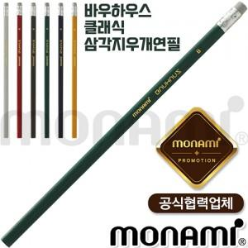

【상세/제작정보】 | <p><span style="font-size: 14pt;">※ 1타 12개 단위로 주문 가능합니다.</span></p><p><span style="font-size: 14pt;">※ 운임비 별도 발생 됩니다.</span></p>

【인쇄/포장옵션】 | 실크 / OPP(비닐)

【공급단가】 | 수량 | 504~ | 1,008~ | 5,004~ | 10,008~ | 50,004~
*VAT별도 | HB | 373원 | 362원 | 319원 | 314원 | 303원
 | B | 373원 | 362원 | 319원 | 314원 | 303원
 | 2B | 373원 | 362원 | 319원 | 314원 | 303원

【상품 URL】 | https://www.synergygift.co.kr:443/src/goods_detail.php?gdno=38737

